Этикетки
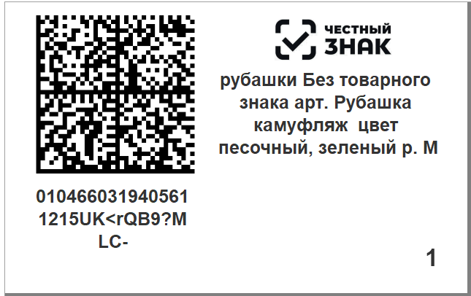
 |  |  | Выбрать шаблон этикетки | Название | Размер
 |  |  |  | Уни 58/40 | 58/40 мм | 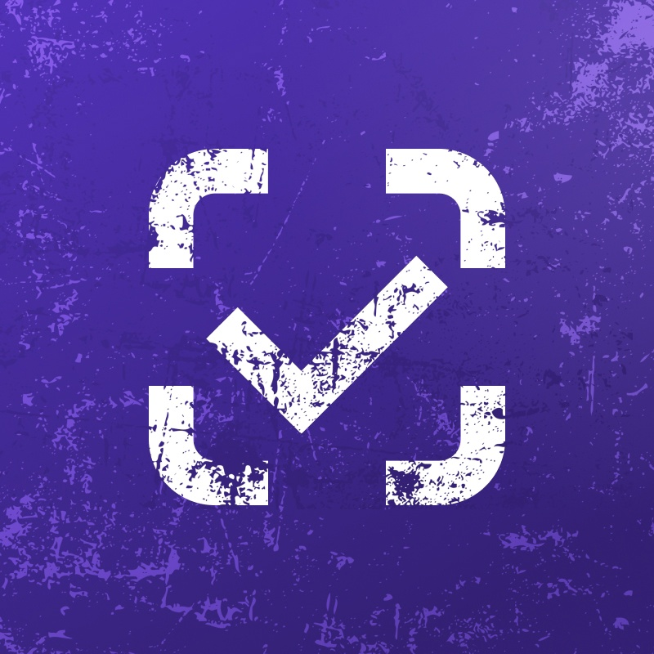
 |  | Выбрать эту этикетку ? | Нет

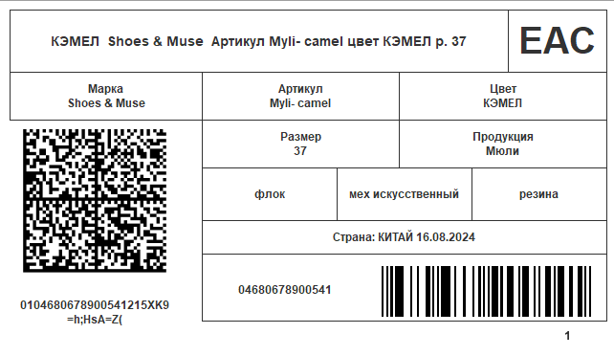
 |  |  |  | 120/75 Обувь | 58/40 мм
 |  | Выбрать эту этикетку ? | Нет

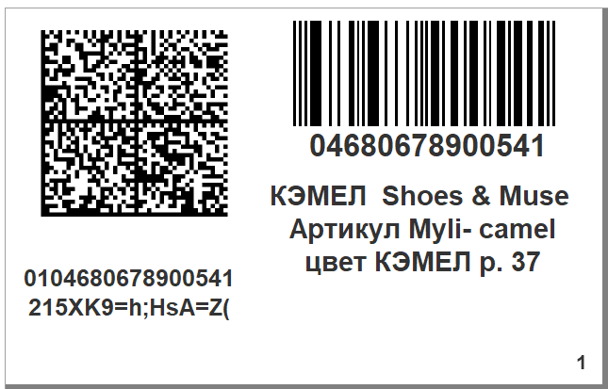
 |  |  |  | Штрих 58/40 | 58/40 мм
 |  | Выбрать эту этикетку ? | Нет

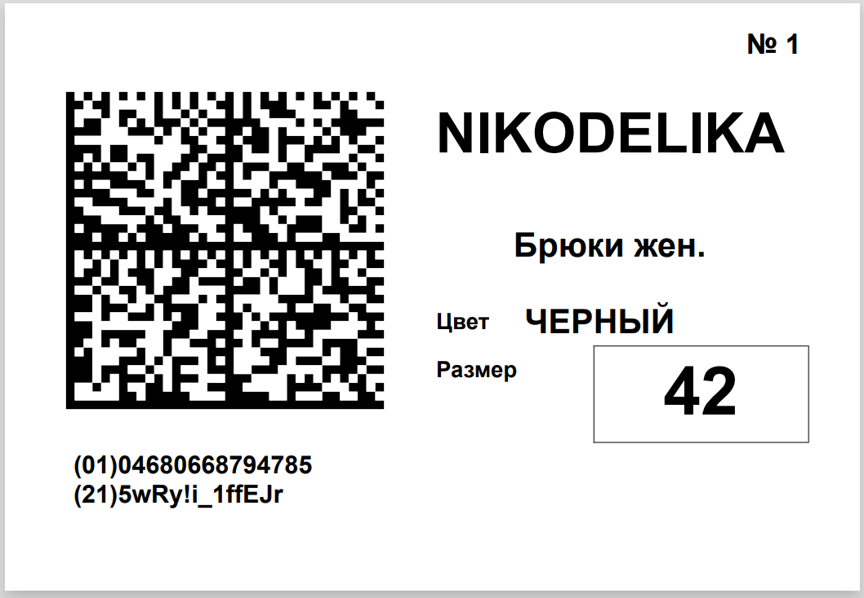
 |  |  |  | Никоделика | 58/40 мм
 |  | Выбрать эту этикетку ? | Нет

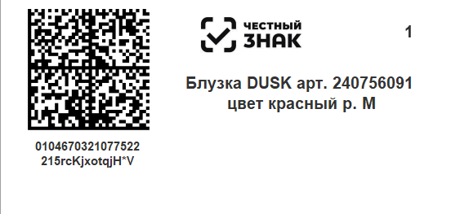
 |  |  |  | УНИ 58/30 | 58/30 мм
 |  | Выбрать эту этикетку ? | Нет

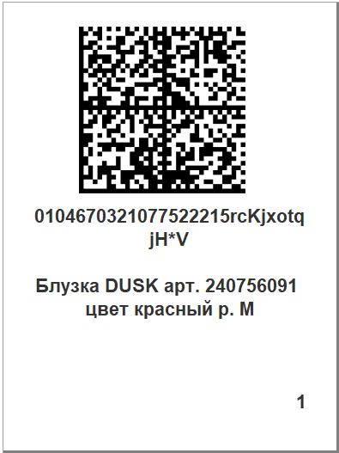 |  |  |  | Уни 40/58 | 40/58 мм
 |  | Выбрать эту этикетку ? | Нет

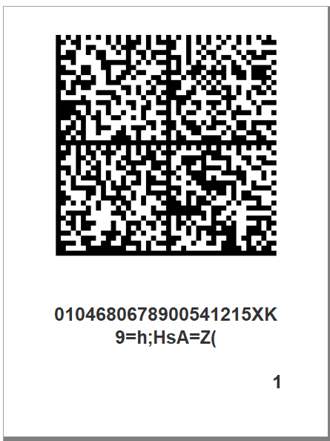 |  |  |  | 40/58 DataMatrix | 40/58
 |  | Выбрать эту этикетку ? | Нет

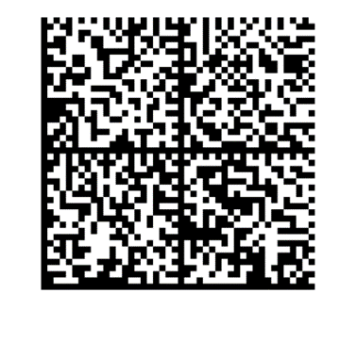 |  |  |  | вода 20/20 | 20/20
 |  | Выбрать эту этикетку ? | Нет

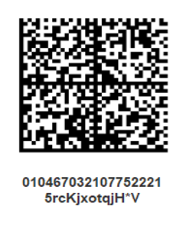 |  |  |  | 20/30 DataMatrix | 20/30
 |  | Выбрать эту этикетку ? | Нет

 | Выбрать этот шаблон
 | Выбрать другой шаблон | Да
 |  | Нет
 | Да
 | Нет

